Sheet
アイテム名 | 価格 | サムネイル | URL
SONY a9 ILCE−9 一眼レフ ショット数１.９万回 | 259000 | 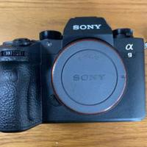 | https://jp.mercari.com/item/m90881757960
（新品・未使用）SONY ミラーレス一眼 α7RM3 ボディ ILCE−7RM3 | 220000 | 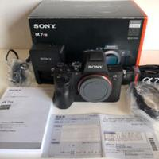 | https://jp.mercari.com/item/m35647069586
SONY ILCE−7M2 ILCE-7M2 | 110000 | 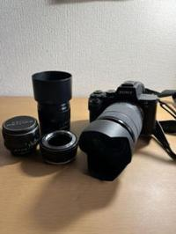 | https://jp.mercari.com/item/m82114720937
ジャンク品 SONY ILCE−7RM2 ILCE-7RM2 | 79900 | 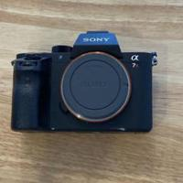 | https://jp.mercari.com/item/m65726973573
最終値下げ サブ機として使用していました SONY α7ⅱ ILCE−7M2 | 79999 | 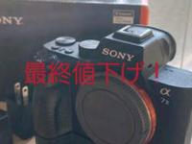 | https://jp.mercari.com/item/m53963344207
SONY ILCE−7M2 ILCE-7M2 | 83600 | 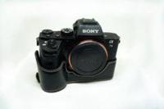 | https://jp.mercari.com/item/m33914689733
SONY ILCE−7M2 ILCE-7M2 | 67000 | 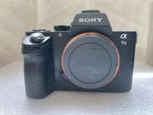 | https://jp.mercari.com/item/m20209672187
SONY ILCE−7M3 ILCE-7M3 | 185000 | 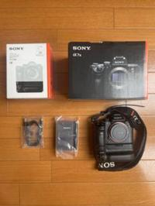 | https://jp.mercari.com/item/m43824889816
新品 1年保証付き TECHART LM-EA7ファームウェアV6.0確実正規品 | 32000 | 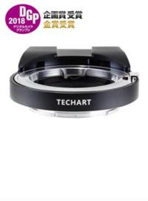 | https://jp.mercari.com/item/m56699508829
SONY ILCE−7RM3 ILCE-7RM3 箱付き | 218500 | 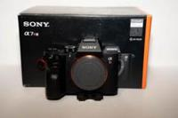 | https://jp.mercari.com/item/m43697429467
【美品】 SONY ILCE−7M2 ILCE-7M2K | 159000 | 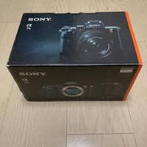 | https://jp.mercari.com/item/m80610131713
SONY ILCE−7R ILCE-7R 充電器バッテリーつき | 72000 | 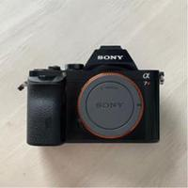 | https://jp.mercari.com/item/m11579950957
SONY α7R フルサイズミラーレス一一眼ILCE-7R、小型、高画質、美品 | 72000 | 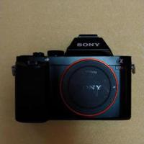 | https://jp.mercari.com/item/m85506836074
α6600 ILCE-6600 ボディ ZEISS SEL1670Z 等セット | 218000 | 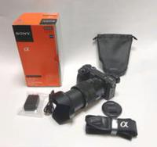 | https://jp.mercari.com/item/m92257538292
SONY ILCE−5000 ホワイト ボディ 訳アリ | 11999 | 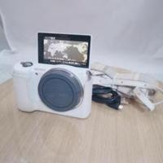 | https://jp.mercari.com/item/m17037590449
SONY ILCE−7M2 ズームレンズキット | 93000 | 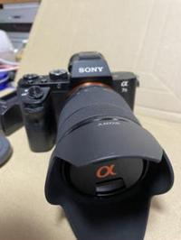 | https://jp.mercari.com/item/m33382542865
ソニー SONY ILCE-7 α7 レンズキット 美品 | 80000 | 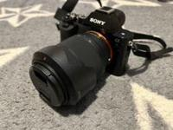 | https://jp.mercari.com/item/m95924294747
SONY αii | 77000 | 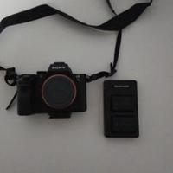 | https://jp.mercari.com/item/m14551949166
SONY ILCE−7M2 ILCE-7M2 | 100000 | 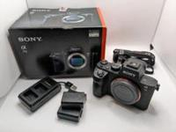 | https://jp.mercari.com/item/m97245511756
2267 SONY α9 ボディ 【ソニー にて点検 センサー清掃済みで安心】 | 224800 | 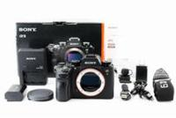 | https://jp.mercari.com/item/m99721643025
SONY α6400 ILCE-6400L+SIGMA16mmF1.4+NDなど | 200000 | 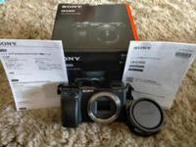 | https://jp.mercari.com/item/m21462626207
ソニー SONY ILCE−7M3 ILCE-7M3 その他諸々 長期保証付き | 200000 | 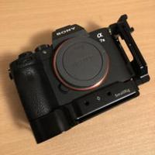 | https://jp.mercari.com/item/m75443338559
SONY Vario-Tessar E 16-70mm F4 ZA OSS | 35500 | 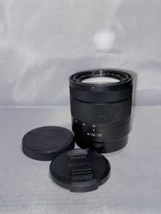 | https://jp.mercari.com/item/m41751420729
ILCE-7RM2. a7rii. レンズ 24-70 f.4 zeiss | 185000 | 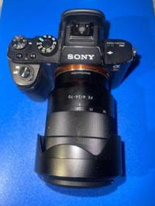 | https://jp.mercari.com/item/m44636769710
SONY ILCE−7M2 ILCE-7M2 | 89999 | 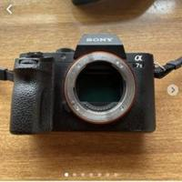 | https://jp.mercari.com/item/m28263743734
SONY α7ii ILCE−7M2 ボディ本体 | 70000 | 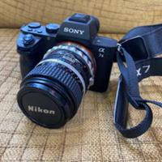 | https://jp.mercari.com/item/m17216071057
SONY ILCE−7RM2 ILCE-7RM2 | 101000 | 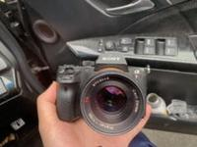 | https://jp.mercari.com/item/m83587537005
α7Ⅲ SONY ILCE−7M3 ILCE-7M3 | 204200 | 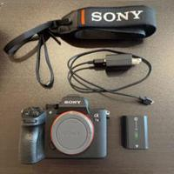 | https://jp.mercari.com/item/m67665375287
【純正】SONY FE 100-400mm F4.5-5.6 GM OSS | 196000 | 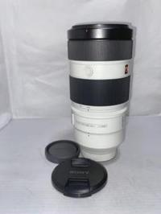 | https://jp.mercari.com/item/m25393601840
SONY FE 16-35mm F4 OSS ZEISS Vario-T ZA | 79800 | 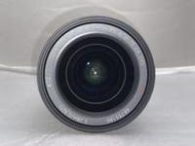 | https://jp.mercari.com/item/m85299400326
SIGMA Art 12-24mm f4 DG HSM Nikon用 | 89800 | 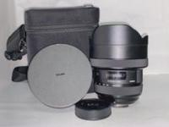 | https://jp.mercari.com/item/m36983034518
SONY ILCE-7RM4A ボディ | 350000 | 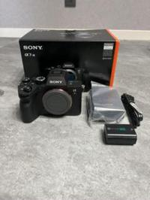 | https://jp.mercari.com/item/m84815103282
【美品】TAMRON 17-28mm F2.8 DiⅢ VXD ソニーEマウント | 86980 | 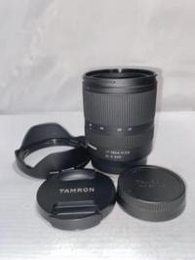 | https://jp.mercari.com/item/m19262259010
SONY NP-FZ100（海外パッケージ） | 6340 | 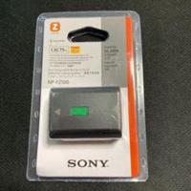 | https://jp.mercari.com/item/m84386118345
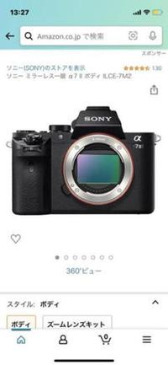
値下げ！SONY α7ii samyangレンズ付き | 100000 |  | https://jp.mercari.com/item/m49126565896
SONY ILCE−7M2 ILCE-7M2+sigma16mm f1.4 | 120000 | 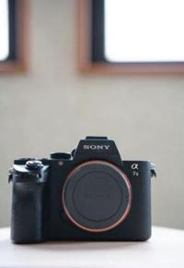 | https://jp.mercari.com/item/m59941755650
SONY a7 ii ILCE−7M2 ILCE-7M2 | 104500 | 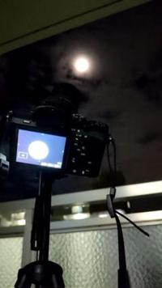 | https://jp.mercari.com/item/m17879891363
SONY‪α‬9ii ILCE-9M2 ボディ | 370000 | 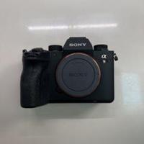 | https://jp.mercari.com/item/m26661922480
【美品】Canon EF 24-70mm F4L IS USM | 54980 | 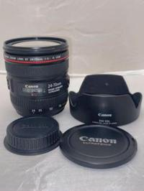 | https://jp.mercari.com/item/m44335612405
SIGMA 24-105mm F4 DG HSM | Art | Nikon | 43980 | 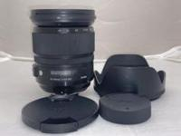 | https://jp.mercari.com/item/m41513443582
α7III・α9 対応チャージャー | 2790 | 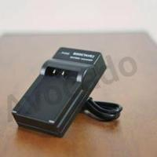 | https://jp.mercari.com/item/m95842956897
SONY α7Ⅱ SONY ILCE−7M2 ILCE-7M2 | 100800 | 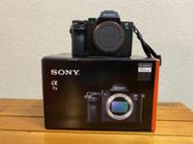 | https://jp.mercari.com/item/m86865984491
SONY NP-FZ100 NPFZ100 ダミーバッテリー dcカプラー | 2700 | 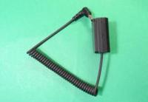 | https://jp.mercari.com/item/m41312921268
SONY ILCE−7M2 ILCE-7M2 ボディ α7ii | 77777 | 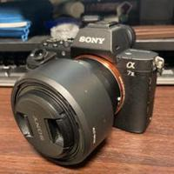 | https://jp.mercari.com/item/m59906842320
SONY BC-QZ1 充電器 α7III NP-FW100 | 5980 | 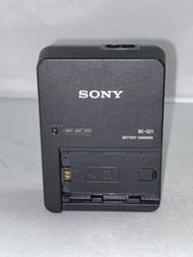 | https://jp.mercari.com/item/m70418585068
leofoto L型ブラケット Sony ILCE-9専用α9アルカスイス互換 | 7580 | 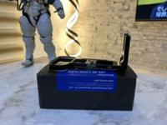 | https://jp.mercari.com/item/m20768441888
SONY α7R IV ILCE-7RM4 ボディ | 299999 | 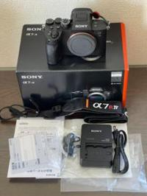 | https://jp.mercari.com/item/m38628710039
SONY カメラ用モバイルバッテリーNP-FZ100 NP-FW50長時間撮影に | 6000 | 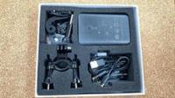 | https://jp.mercari.com/item/m76069416262
SONYカメラ用モバイルバッテリーNP-FZ100 NP-FW50 長時間撮影に | 6500 | 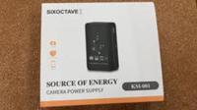 | https://jp.mercari.com/item/m98578397512
SONY ILCE−7M2 ILCE-7M2 | 155800 | 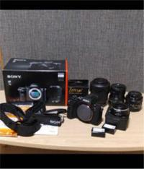 | https://jp.mercari.com/item/m27258460150
SONY ILCE−7M2 ILCE-7M2K 本体 純正バッテリーチャージャー | 98000 |  | https://jp.mercari.com/item/m20003862522
SONY ILCE−7M2 ILCE-7M2K | 111500 |  | https://jp.mercari.com/item/m11171203587
SONY ILCE−7 ILCE-7K | 79999 |  | https://jp.mercari.com/item/m83409350876
ソニーILCE-9 A7M3 A7R3 A9 7RM3 充電器 | 880 |  | https://jp.mercari.com/item/m80331668900
【値下：美品保証付】SONY α7II ILCE-7M2 レンズセット | 120000 |  | https://jp.mercari.com/item/m24025739679

